Data
Holdbarhet av |  | Hemoglobin i kjøleskap

Tillatt bias | 1.6 | %, og tillatt totalfeil |  | 3.9 | %

0 | 13.4 | 14.2 | 14.4 | 13.9 | 13.2 | 11.4 | 13.6 | 13.4 | 14.4 | 13.2 | 13.4 | 13.4
12 | 13.1 | 14.3 | 14.5 | 13.8 | 13.3 | 11.3 | 13.5 | 13.1 | 14.4 | 13 | 13.5 | 13.4
24 | 13.2 | 14.1 | 14.4 | 13.9 | 13.4 | 11.6 | 13.7 | 13.5 | 14.2 | 13.3 | 13.6 | 13.6
36 | 13.1 | 14.2 | 14.7 | 13.8 | 13.4 | 11.3 | 13.5 | 13.6 | 14.1 | 13.1 | 13.5 | 13.7
48 | 13.2 | 14.2 | 14.4 | 13.7 | 13.4 | 11.5 | 13.7 | 13.2 | 14 | 13.3 | 13.5 | 13.7
60 | 13.2 | 14 | 14.3 | 13.7 | 13.1 | 11.4 | 13.6 | 13.2 | 14.3 | 13 | 13.5 | 13.7
72 | 13.1 | 14.1 | 14.5 | 13.9 | 13.3 | 11.4 | 13.5 | 13.4 | 14.1 | 13.3 | 13.6 | 13.5
84 |  |  |  |  |  |  |  |  |  |  | 13.5 | 13.5
 | Tid 0 | Tid 1 | Tid 2 | Tid 3 | Tid 4 | Tid 5 | Tid 6 | Tid 7 | Tid 8
Timer | 0 | 12 | 24 | 36 | 48 | 60 | 72 | 84
Prøve nr | Målte verdier
1 | 13.4 | 13.1 | 13.2 | 13.1 | 13.2 | 13.2 | 13.1
2 | 14.2 | 14.3 | 14.1 | 14.2 | 14.2 | 14 | 14.1
3 | 14.4 | 14.5 | 14.4 | 14.7 | 14.4 | 14.3 | 14.5
4 | 13.9 | 13.8 | 13.9 | 13.8 | 13.7 | 13.7 | 13.9
5 | 13.2 | 13.3 | 13.4 | 13.4 | 13.4 | 13.1 | 13.3
6 | 11.4 | 11.3 | 11.6 | 11.3 | 11.5 | 11.4 | 11.4
7 | 13.6 | 13.5 | 13.7 | 13.5 | 13.7 | 13.6 | 13.5
8 | 13.4 | 13.1 | 13.5 | 13.6 | 13.2 | 13.2 | 13.4
9 | 14.4 | 14.4 | 14.2 | 14.1 | 14 | 14.3 | 14.1
10 | 13.2 | 13 | 13.3 | 13.1 | 13.3 | 13 | 13.3
11 | 13.4 | 13.5 | 13.6 | 13.5 | 13.5 | 13.5 | 13.6 | 13.5
12 | 13.4 | 13.4 | 13.6 | 13.7 | 13.7 | 13.7 | 13.5 | 13.5
13 | 13.6 | 13.4 | 13.3 | 13.3 | 13.4 | 13.4 | 13.4 | 13.4
14 | 14.1 | 14.2 | 13.9 | 14.2 | 13.8 | 13.9 | 14 | 14
15 | 13.9 | 13.9 | 13.8 | 13.8 | 13.9 | 13.8 | 13.8 | 13.5
16 | 13.3 | 13.3 | 13.4 | 13.5 | 13.2 | 13.3 | 13.4 | 13.3
17 | 15.4 | 15.6 | 15.4 | 15.8 | 15.2 | 15.6 | 15.6 | 15.5
18 | 13.9 | 13.9 | 14 | 13.9 | 13.9 | 13.9 | 14.1 | 13.8
19 | 14.3 | 14.3 | 14.2 | 14.2 | 14 | 14 | 14.4 |  |  |  | T7 på pasient 19 med stjerne.
20 | 13.3 | 13.3 | 13.3 | 13.4 | 12.8 | 13.2 | 13.3 | 13.3
21
22
23
24
25
26
27
28
29
30
31
32
33 |  |  |  |  |  |  |  |  |  | Figur 1. Hver linje representerer måleverdiene for en enkelt prøve.
34
35
36
37
38
39
40
41
42
43
44
45
46
47
48
49
50

 | Prosent (blå tall er større enn tillatt totalfeil)

0 | 100.00 | 100.00 | 100.00 | 100.00 | 100.00 | 100.00 | 100.00 | 100.00 | 100.00 | 100.00 | 100.00 | 100.00
12 | 97.76 | 100.70 | 100.69 | 99.28 | 100.76 | 99.12 | 99.26 | 97.76 | 100.00 | 98.48 | 100.75 | 100.00
24 | 98.51 | 99.30 | 100.00 | 100.00 | 101.52 | 101.75 | 100.74 | 100.75 | 98.61 | 100.76 | 101.49 | 101.49
36 | 97.76 | 100.00 | 102.08 | 99.28 | 101.52 | 99.12 | 99.26 | 101.49 | 97.92 | 99.24 | 100.75 | 102.24
48 | 98.51 | 100.00 | 100.00 | 98.56 | 101.52 | 100.88 | 100.74 | 98.51 | 97.22 | 100.76 | 100.75 | 102.24
60 | 98.51 | 98.59 | 99.31 | 98.56 | 99.24 | 100.00 | 100.00 | 98.51 | 99.31 | 98.48 | 100.75 | 102.24
72 | 97.76 | 99.30 | 100.69 | 100.00 | 100.76 | 100.00 | 99.26 | 100.00 | 97.92 | 100.76 | 101.49 | 100.75
84 | 0.00 | 0.00 | 0.00 | 0.00 | 0.00 | 0.00 | 0.00 | 0.00 | 0.00 | 0.00 | 100.75 | 100.75
 | 0.00 | 0.00 | 0.00 | 0.00 | 0.00 | 0.00 | 0.00 | 0.00 | 0.00 | 0.00 | 0.00 | 0.00
Prøve nr | Tid 0 | Tid 1 | Tid 2 | Tid 3 | Tid 4 | Tid 5 | Tid 6 | Tid 7 | Tid 8
1 | 100.00 | 97.76 | 98.51 | 97.76 | 98.51 | 98.51 | 97.76
2 | 100.00 | 100.70 | 99.30 | 100.00 | 100.00 | 98.59 | 99.30
3 | 100.00 | 100.69 | 100.00 | 102.08 | 100.00 | 99.31 | 100.69
4 | 100.00 | 99.28 | 100.00 | 99.28 | 98.56 | 98.56 | 100.00
5 | 100.00 | 100.76 | 101.52 | 101.52 | 101.52 | 99.24 | 100.76
6 | 100.00 | 99.12 | 101.75 | 99.12 | 100.88 | 100.00 | 100.00
7 | 100.00 | 99.26 | 100.74 | 99.26 | 100.74 | 100.00 | 99.26
8 | 100.00 | 97.76 | 100.75 | 101.49 | 98.51 | 98.51 | 100.00
9 | 100.00 | 100.00 | 98.61 | 97.92 | 97.22 | 99.31 | 97.92
10 | 100.00 | 98.48 | 100.76 | 99.24 | 100.76 | 98.48 | 100.76
11 | 100.00 | 100.75 | 101.49 | 100.75 | 100.75 | 100.75 | 101.49 | 100.75
12 | 100.00 | 100.00 | 101.49 | 102.24 | 102.24 | 102.24 | 100.75 | 100.75
13 | 100.00 | 98.53 | 97.79 | 97.79 | 98.53 | 98.53 | 98.53 | 98.53
14 | 100.00 | 100.71 | 98.58 | 100.71 | 97.87 | 98.58 | 99.29 | 99.29
15 | 100.00 | 100.00 | 99.28 | 99.28 | 100.00 | 99.28 | 99.28 | 97.12
16 | 100.00 | 100.00 | 100.75 | 101.50 | 99.25 | 100.00 | 100.75 | 100.00
17 | 100.00 | 101.30 | 100.00 | 102.60 | 98.70 | 101.30 | 101.30 | 100.65
18 | 100.00 | 100.00 | 100.72 | 100.00 | 100.00 | 100.00 | 101.44 | 99.28
19 | 100.00 | 100.00 | 99.30 | 99.30 | 97.90 | 97.90 | 100.70
20 | 100.00 | 100.00 | 100.00 | 100.75 | 96.24 | 99.25 | 100.00 | 100.00
21
22
23
24
25
26
27
28
29
30
31
32
33
34
35
36
37
38
39 |  |  |  |  |  |  |  |  |  | Figur 2. De røde punktene viser gjennomsnitt for hvert tidspunkt, i prosent av utgangsverdi. De lottrette intervallene er 90% konfidensintervall for gjennomsnittene, og området mellom de røde linjene er tillatt bias. De blå punktene markerer enkeltverdier i prosent av utgangsverdi, og området mellom de blå linjene er tillatt totalfeil.
40
41
42
43
44
45
46
47
48
49
50
Mean | 100.00 | 99.76 | 100.07 | 100.13 | 99.41 | 99.42 | 100.00 | 99.60
n | 20.00 | 20.00 | 20.00 | 20.00 | 20.00 | 20.00 | 20.00 | 9.00 | 0.00
SD | 0.00 | 1.01 | 1.15 | 1.48 | 1.53 | 1.09 | 1.10 | 1.20
SEM | 0.00 | 0.23 | 0.26 | 0.33 | 0.34 | 0.24 | 0.24 | 0.40
t | 1.73 | 1.73 | 1.73 | 1.73 | 1.73 | 1.73 | 1.73 | 1.86
t x SEM | 0.00 | 0.39 | 0.44 | 0.57 | 0.59 | 0.42 | 0.42 | 0.74
Minimum | 100.00 | 97.76 | 97.79 | 97.76 | 96.24 | 97.90 | 97.76 | 97.12
Maksimum | 100.00 | 101.30 | 101.75 | 102.60 | 102.24 | 102.24 | 101.49 | 100.75
Bias nedre gr | 98.38 | 98.38 | 98.38 | 98.38 | 98.38 | 98.38 | 98.38 | 98.38 | 98.38
Bias øvre gr | 101.62 | 101.62 | 101.62 | 101.62 | 101.62 | 101.62 | 101.62 | 101.62 | 101.62
TEA nedre gr | 96.15 | 96.15 | 96.15 | 96.15 | 96.15 | 96.15 | 96.15 | 96.15 | 96.15
TEA øvre gr | 103.85 | 103.85 | 103.85 | 103.85 | 103.85 | 103.85 | 103.85 | 103.85 | 103.85

Krav
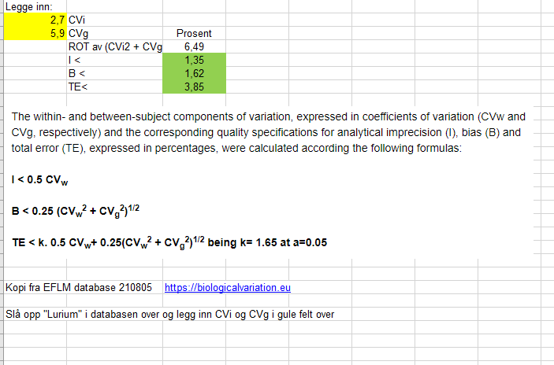
EFLM Biological Variation

https://biologicalvariation.eu/search?q=hemoglobin
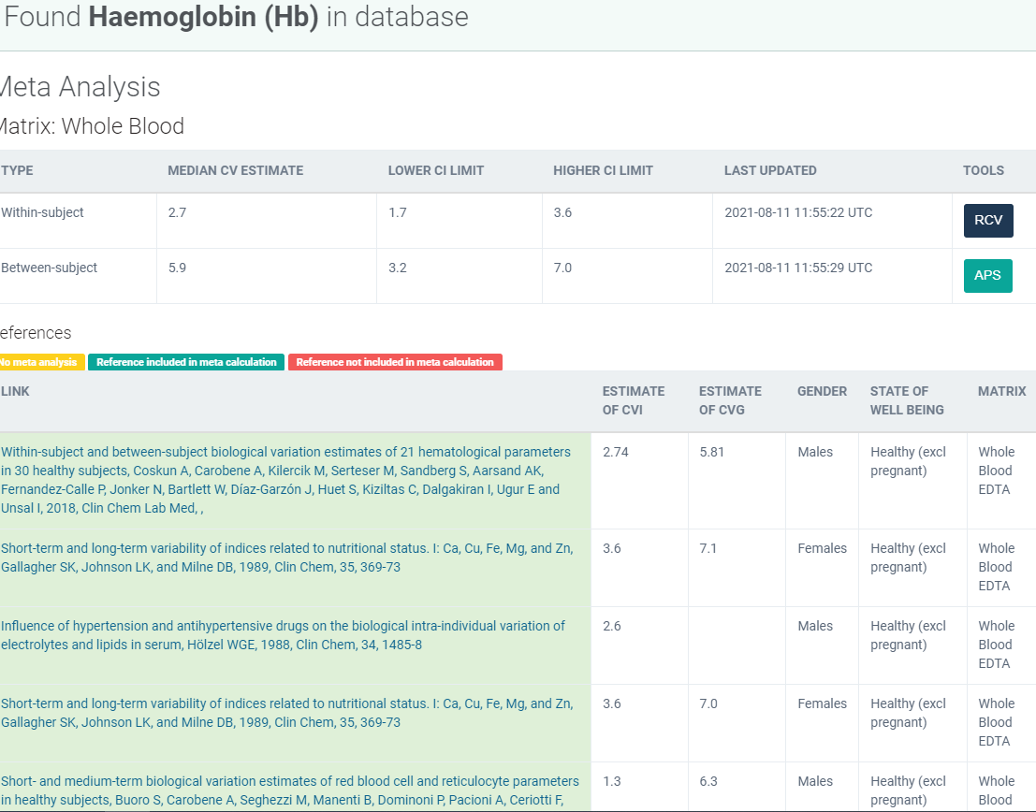

Hentet ut fra EFLM 11.08.2021.

Ønskelig krav: |  |  | Minimumskrav:
Bias krav: |  |  | Bias krav:
CVa |  |  | CVa
TE |  |  | TE
k | 1.65

 |  |  | Presisjon | Bias | Totalfeil
 |  | Optimal | < 0,25 CVW | < 0,125(CVW+CVG)1/2 | <1,65 x 0,25 CVW + 0,125 (CVW + CVG)1/2
 |  | Ønskelig | < 0,5 CVW | < 0,25(CVW+CVG)1/2 | <1,65 x 0,5 CVW + 0,25 (CVW + CVG)1/2
 |  | Minimal | < 0,75 CVW | < 0,375(CVW+CVG)1/2 | <1,65 x 0,75 CVW + 0,375 (CVW + CVG)1/2

 |  | CVW = CV intraindividuell
 |  | CVG= CV mellom individ

